Sheet1
附件：
北京天坛医院燃气报警探测器校准工作量清单
序号 | 位置 | 数量 | 品牌型号
1 | A区锅炉房 | 16 | 青鸟消防GT-JBF5101G-Ex
2 | A区营养食堂 | 28 | 青鸟消防GT-JBF5101G-Ex
3 | A区职工食堂 | 27 | 青鸟消防GT-JBF5101G-Ex
4 | B区国际部食堂 | 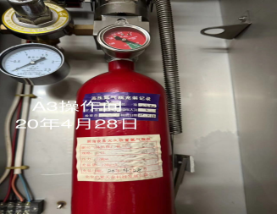 26 | 青鸟消防GT-JBF5101G-Ex
合计 |  | 97

